Solicitud gráfica
 | Área: | Ciencias Naturales |  |  | Fecha:
 | Grado: | 11
 | Título del tema: | Las funciones oxigenadas |  |  | ¿Cuaderno de estudio o recurso? | Recurso
 | Editor: | Lyz Marcela Bernal Gómez |  |  | Motor del recurso | Diaporama F1

 | Código guión o recurso: | CN_11_12_REC100 | ← Para determinar este código, visite la hoja de Ayuda
 |  |  |  |  | ESPECIFICACIÓN DE ARCHIVOS A ENTREGAR
Núm. | Archivo Shutterstock o ruta en web | Imagen para: | Tipo | Ubicación de la imagen en el recurso Diaporama F1 | Nombre imagen SMALL | Tamaño imagen SMALL | Nombre imagen ZOOM | Tamaño imagen ZOOM | Descripción | Observaciones
IMG01 | Ver descripción y observaciones | Recurso Diaporama F1 | Ilustración | Contenido | CN_11_12_REC100_IMG01.png | 950 x 608 px |  |  |  | Realizar ilustración igual a imagen guía. Por favor dejar fondo blanco al lado izquierdo para texto.
IMG02 | Ver descripción y observaciones | Recurso Diaporama F1 | Ilustración | Contenido | CN_11_12_REC100_IMG02.png | 950 x 608 px |  |  |  | Realizar ilustración igual a imagen guía. Por favor dejar fondo blanco al lado izquierdo para texto.
IMG03 | Ver descripción y observaciones | Recurso Diaporama F1 | Ilustración | Contenido | CN_11_12_REC100_IMG03.png | 950 x 608 px |  |  |  | Realizar ilustración igual a imagen guía. Por favor dejar fondo blanco al lado izquierdo para texto.
IMG04 | Ver descripción y observaciones | Recurso Diaporama F1 | Ilustración | Contenido | CN_11_12_REC100_IMG04.png | 950 x 608 px |  |  | 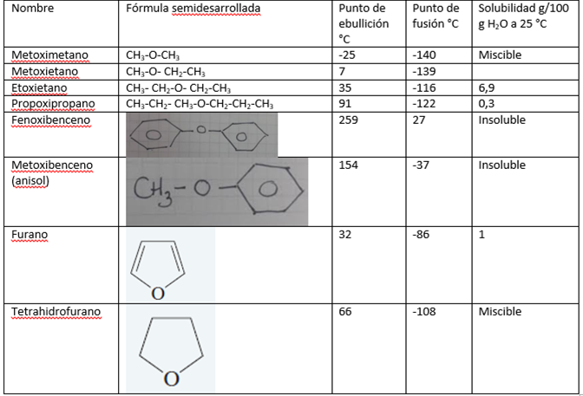 | Realizar ilustración igual a imagen guía incluir fondo en la tabla (dejo a disposición el color). Por favor dejar fondo blanco al lado izquierdo para texto.
IMG05 | 252139516 | Recurso Diaporama F1 | Fotografía | Contenido | CN_11_12_REC100_IMG05.png | 950 x 608 px |  |  | 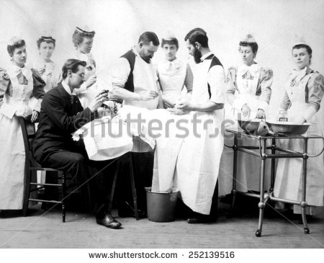 | Dejar espacio en blanco al lado izquierdo para texto
IMG06 | 245527957 | Recurso Diaporama F1 | Fotografía | Contenido | CN_11_12_REC100_IMG06.png | 950 x 608 px |  |  | 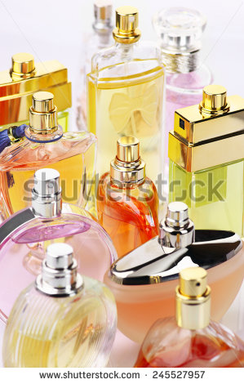 | Dejar espacio en blanco al lado izquierdo para texto
IMG07 | 174655427 | Recurso Diaporama F1 | Fotografía | Contenido | CN_11_12_REC100_IMG07.png | 950 x 608 px |  |  | 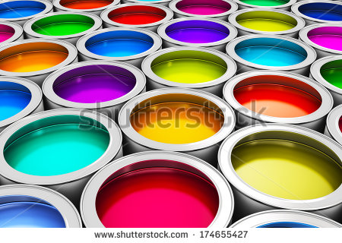 | Dejar espacio en blanco al lado izquierdo para texto
IMG08 | 289380617 | Recurso Diaporama F1 | Fotografía | Contenido | CN_11_12_REC100_IMG08.png | 950 x 608 px |  |  | 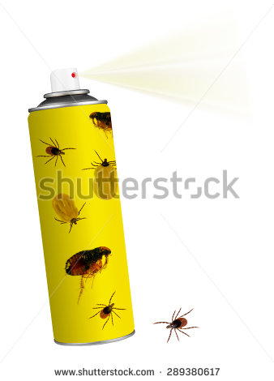 | Dejar espacio en blanco al lado izquierdo para texto
IMG09 | Ver descripción y observaciones | Recurso Diaporama F1 | Ilustración |  | #N/A | #N/A | #N/A | #N/A |  | Realizar ilustración igual a imagen guía. Es para ficha de estudiante.

